tener en cuenta
La base original enviada por AQU no posee Universitat Oberta de Catalunya
n=16044 | Más los de medicina |  | 59 |  | Pero en el informe donde presentan la muestra no está corregido la muestra agregada
n=16103

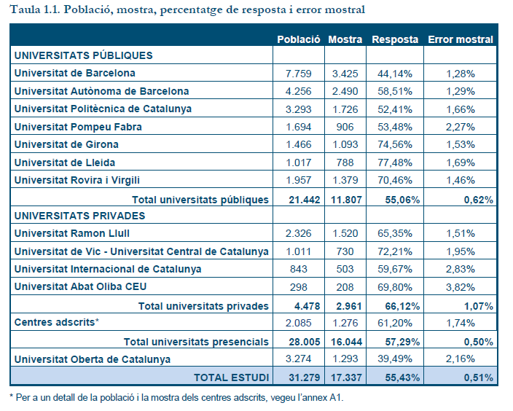

 |  |  |  |  |  |  |  |  |  | codi_uni id_universitat
 |  |  |  |  |  |  |  |  |  |  |  | Frecuencia | Porcentaje | Porcentaje válido | Porcentaje acumulado
 |  |  |  |  |  |  |  |  |  | Válido | 1 Metropolitana 1 UPC | 1726 | 10.7 | 10.7 | 10.7
 |  |  |  |  |  |  |  |  |  |  | 2 Metropolitana 2 UPF | 906 | 5.6 | 5.6 | 16.3
 |  |  |  |  |  |  |  |  |  |  | 3 No metropolitana 1 UdeG | 1093 | 6.8 | 6.8 | 23.1
 |  |  |  |  |  |  |  |  |  |  | 4 No metropolitana 2 UL | 788 | 4.9 | 4.9 | 28.0
 |  |  |  |  |  |  |  |  |  |  | 5 No metropolitana 3 URV | 1438 | 8.9 | 8.9 | 37.0
 |  |  |  |  |  |  |  |  |  |  | 6 Metropolitana 3 | 1520 | 9.4 | 9.4 | 46.4
 |  |  |  |  |  |  |  |  |  |  | 7 No metropolitana 4 | 730 | 4.5 | 4.5 | 50.9
 |  |  |  |  |  |  |  |  |  |  | 8 Metropolitana 4 | 503 | 3.1 | 3.1 | 54.1
 |  |  |  |  |  |  | Rovira y virgilu | 59 casos más | 1438 |  | 9 Metropolitana 5 | 208 | 1.3 | 1.3 | 55.3
 |  |  |  |  |  | 11866 |  |  |  |  | 10 Metropolitana 6 UAB | 2490 | 15.5 | 15.5 | 70.8
 |  |  |  |  |  |  |  |  |  |  | 11 Metropolitana 7 UB | 3425 | 21.3 | 21.3 | 92.1
 |  |  |  |  |  |  |  |  |  |  | 15 CA no metropolità 2 | 77 | 0.5 | 0.5 | 92.6
 |  |  |  |  |  |  |  |  |  |  | 16 CA no metropolità 3 | 10 | 0.1 | 0.1 | 92.6
 |  |  |  |  |  |  |  |  |  |  | 17 CA metropolità 3 | 7 | 0.0 | 0.0 | 92.7
 |  |  |  |  |  |  |  |  |  |  | 18 CA no metropolità 4 | 56 | 0.3 | 0.3 | 93.0
 |  |  |  |  |  |  |  |  |  |  | 19 CA no metropolità 5 | 17 | 0.1 | 0.1 | 93.1
 |  |  |  |  |  |  |  |  |  |  | 20 CA metropolità 4 | 20 | 0.1 | 0.1 | 93.2
 |  |  |  |  |  |  |  |  |  |  | 21 CA metropolità 5 | 25 | 0.2 | 0.2 | 93.4
 |  |  |  |  |  |  |  |  |  |  | 22 CA metropolità 6 | 44 | 0.3 | 0.3 | 93.7
 |  |  |  |  |  |  |  |  |  |  | 23 CA metropolità 7 | 71 | 0.4 | 0.4 | 94.1
 |  |  |  |  |  |  |  |  |  |  | 24 CA metropolità 8 | 84 | 0.5 | 0.5 | 94.6
 |  |  |  |  |  |  |  |  |  |  | 26 CA metropolità 10 | 53 | 0.3 | 0.3 | 95.0
 |  |  |  |  |  |  |  |  |  |  | 27 CA metropolità 11 | 24 | 0.1 | 0.1 | 95.1
 |  |  |  |  |  |  |  |  |  |  | 28 CA metropolità 12 | 24 | 0.1 | 0.1 | 95.3
codi_uni id_universitat |  |  |  |  |  |  |  |  |  |  | 29 CA metropolità 13 | 59 | 0.4 | 0.4 | 95.6
 |  | Frecuencia | Porcentaje | Porcentaje válido | Porcentaje acumulado |  |  |  |  |  | 30 CA metropolità 14 | 46 | 0.3 | 0.3 | 95.9
Válido | 1 Metropolitana 1 | 1726 | 14.5 | 14.5 | 14.5 |  |  |  |  |  | 31 CA no metropolità 6 | 8 | 0.0 | 0.0 | 96.0
 | 2 Metropolitana 2 | 906 | 7.6 | 7.6 | 22.2 |  |  |  |  |  | 32 CA metropolità 15 | 230 | 1.4 | 1.4 | 97.4
 | 3 No metropolitana 1 | 1093 | 9.2 | 9.2 | 31.4 |  |  |  |  |  | 33 CA metropolità 16 | 151 | 0.9 | 0.9 | 98.3
 | 4 No metropolitana 2 | 788 | 6.6 | 6.6 | 38.0 |  |  |  |  |  | 34 CA metropolità 17 | 39 | 0.2 | 0.2 | 98.6
 | 5 No metropolitana 3 | 1438 | 12.1 | 12.1 | 50.2 |  |  |  |  |  | 35 CA metropolità 18 | 29 | 0.2 | 0.2 | 98.7
 | 10 Metropolitana 6 | 2490 | 21.0 | 21.0 | 71.1 |  |  |  |  |  | 36 CA metropolità 19 | 45 | 0.3 | 0.3 | 99.0
 | 11 Metropolitana 7 | 3425 | 28.9 | 28.9 | 100.0 |  |  |  |  |  | 37 CA metropolità 20 | 26 | 0.2 | 0.2 | 99.2
 | Total | 11866 | 100.0 | 100.0 |  |  |  |  |  |  | 38 CA metropolità 21 | 110 | 0.7 | 0.7 | 99.9
 |  |  |  |  |  |  |  |  |  |  | 39 CA no metropolità 7 | 21 | 0.1 | 0.1 | 100.0
codi_uni_recod_autom id_universitat |  |  |  |  |  |  |  |  |  |  | Total | 16103 | 100.0 | 100.0
 |  | Frecuencia | Porcentaje | Porcentaje válido | Porcentaje acumulado
Válido | 1 UPC | 1726 | 14.5 | 14.5 | 14.5
 | 2 UPF | 906 | 7.6 | 7.6 | 22.2
 | 3 UG | 1093 | 9.2 | 9.2 | 31.4
 | 4 UL | 788 | 6.6 | 6.6 | 38.0
 | 5 URV | 1438 | 12.1 | 12.1 | 50.2
 | 10 UAB | 2490 | 21.0 | 21.0 | 71.1
 | 11 UB | 3425 | 28.9 | 28.9 | 100.0
 | Total | 11866 | 100.0 | 100.0

